ניתוח איזור לעסקאות דמה
שומת
שווי מ"ר אקו'
אחוז שנתי
שנים להיוון
שווי עדכני
שווי לשומה | 8,500

תחשיב לפי מכירות בהרחבה
תאריך | גו"ח | מחיר עסקה | שטח המגרש | שטח בנוי | שנת בניה | התאמה למועד קובע | בניכוי יזמי 5% | עלויות בניה למ"ר | יתרה לקרע כולל | שטח אקו' | שווי מתואם כולל מעמ ופיתוח

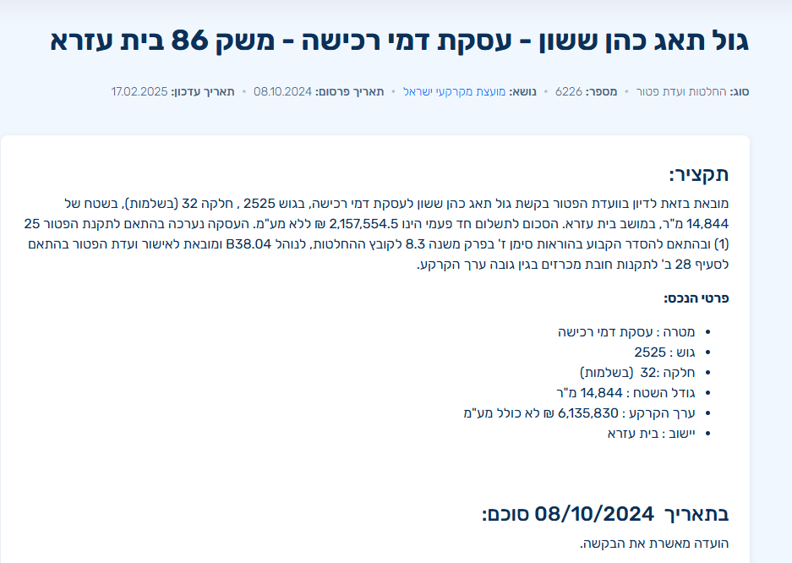

 | שומת רמי הכרעה ראשונה מועד קובע 21/12/2022
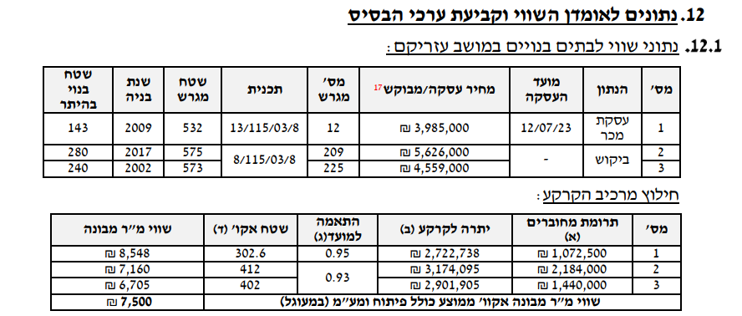

 |  |  |  |  |  |  |  |  |  |  |  | מועד | Oct-23
 |  |  |  |  |  |  |  |  |  |  |  | דמי רכישה | ₪ 2,157,554
 |  |  |  |  |  |  |  |  |  |  |  | מע"מ | ₪ 366,784
 |  |  |  |  |  |  |  |  |  |  |  | סה"כ | ₪ 2,524,338
 |  |  |  |  |  |  |  |  |  |  |  | התאמה לזמן | 1.12
 |  |  |  |  |  |  |  |  |  |  |  | דמי רכישה מתואמים | ₪ 2,827,259

 | שווי מ"ר מבונה הרחבה |  | 7900
 | מקדם התאמה להיום |  | 1.18
 | שווי מתואם |  | ₪ 9,356
 | התאמה לנחלה |  | 0.85
 | שווי מ"ר לנחלה |  | ₪ 7,953
 | שווי לשומה |  | ₪ 8,500 |  |  |  |  |  |  |  |  |  |  | 6800
 |  |  |  |  |  |  |  |  |  |  |  |  |  | 3400

 |  |  |  |  |  |  |  |  |  |  |  |  | 325
 |  |  |  |  |  |  |  |  |  |  |  |  | 18850
 |  |  |  |  |  |  |  |  |  |  |  |  | 11
 |  |  |  |  |  |  |  |  |  |  |  |  | 133000

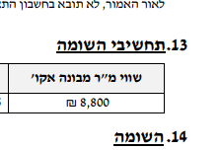

 |  | שווי מ"ר הרחבה | 8,800
 |  | מקדם התאמה | 1.12
 |  | שווי מתואם | 9,846
 |  | מקדם התאמה | 0.85
 |  | שווי מתואם | 8,369
 |  | לשומה | 8,500

